febrero
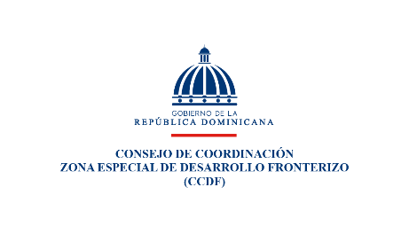

Relacion de Compras por debajo del umbral |  |  |  |  |  |  | Feb-26

No. | Codigo del proceso | Fecha del Proceso (*) | Descripcion de la compra |  | Adjudicatario | Monto adjudicado RD$
1 | CCZEDF-DAF-CD-2026-0001 | 2026-02-05 | Dise | Adquisicion de carpetas corporativas Ley 12-21 | Inversiones Globama, SRL. | 36,760.00
2 | CCZEDF-DAF-CD-2026-0002 | 2026-02-10 |  | Adquisicion de uniformes y bolsos para la Expo feria Profrontera RD 2026 | Grupo Koya, SRL. | 243,032.80
3 | CCZEDF-DAF-CD-2026-0003 | 2026-02-11 |  | Adquisicion de articulos personalizados para la Expo feria Profrontera RD | Grupo Koya, SRL. | 181,130.00
 | TOTAL |  |  |  |  | 460,922.80

 | Preparado por |  |  | Revisado por |  | Autorizado por
 | Dominga Vicioso |  |  | Jose Miguel Rodriguez |  | Lic. Erodis Diaz
 | Analista de compras |  |  | Enc. Division de Compras |  | Director Ejecutivo

